职业
序号 | 需求名称 | 装备类型 | 说明 | 参考图 | 完成情况 | 完成资源名称
1 | 长剑 | 武器 | 中世纪长剑，佩剑类型 | 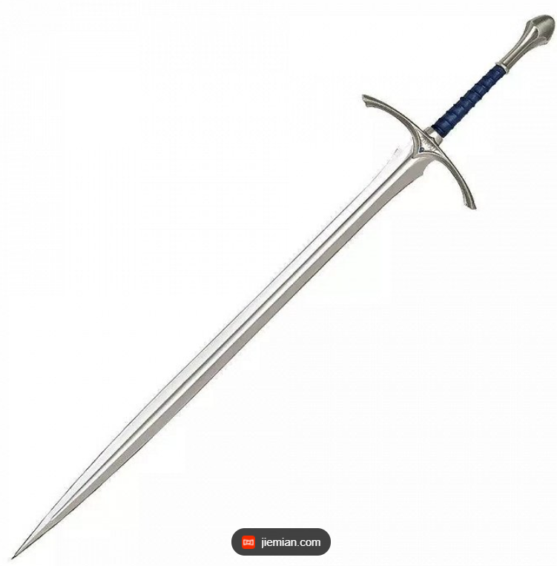 | 未完成

2 | 巨剑 | 武器 | 巨剑，类似LOL剑魔的巨剑 | 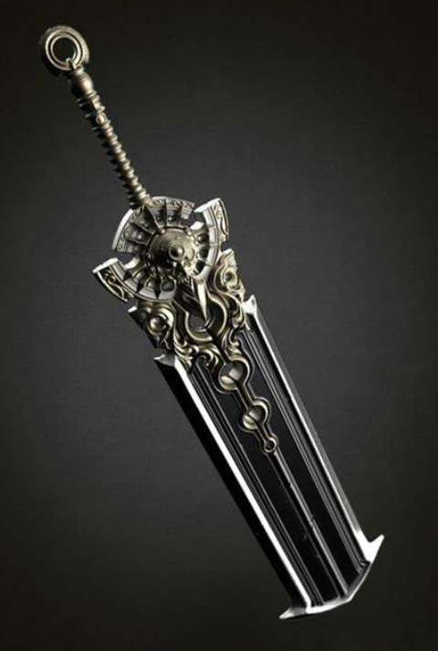 | 未完成

3 | 水晶球 | 武器 | 占卜用水晶球 |  | 未完成

